Лист1
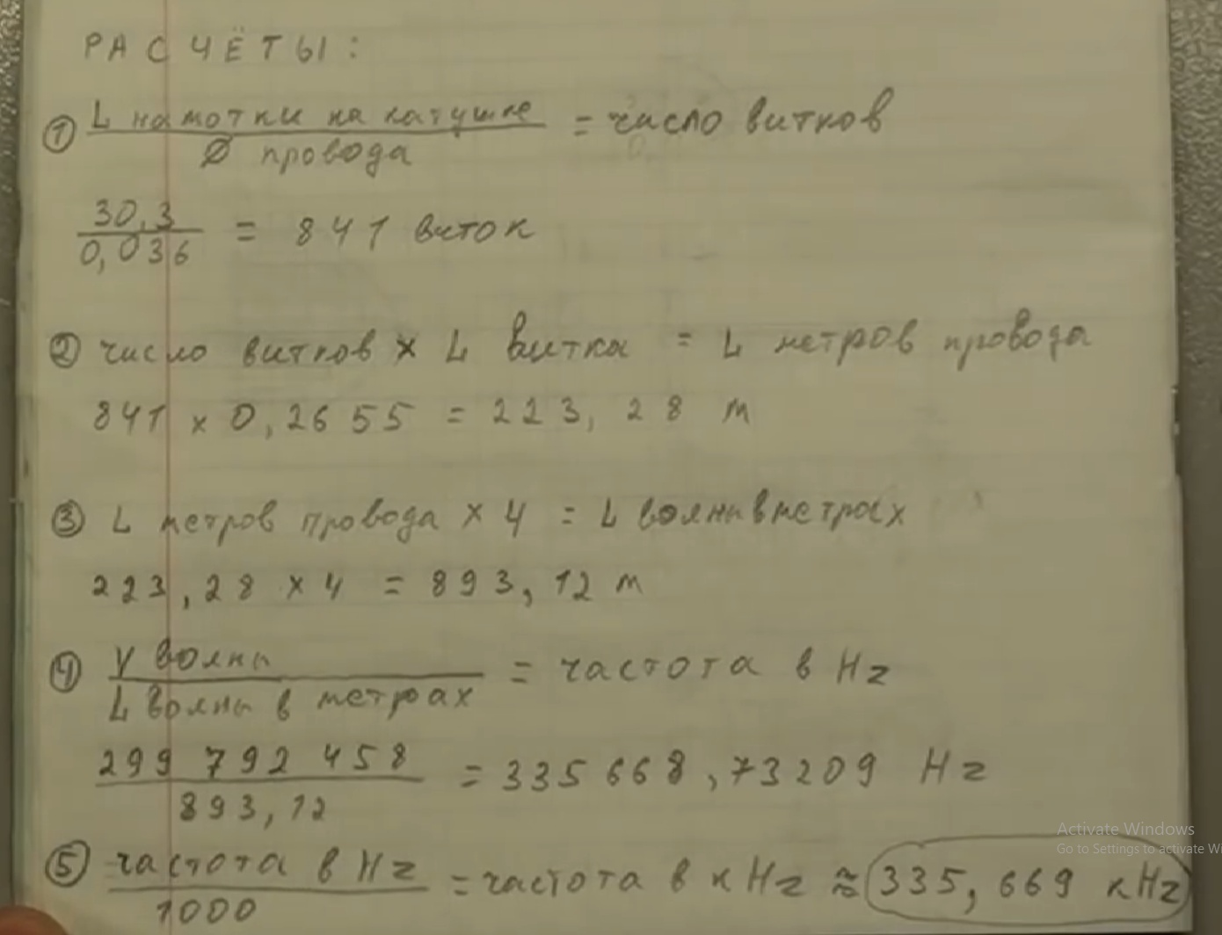
Скорость света | 299792458 | м/с
Длина намотки | 9.992 | м
Длинна х 4 | 39.968 | м |  | гармоники вниз
частота | 7500812.0997 | Гц | 1 | 7500812.0997
частота | 7.5008120997 | МГц | 1000 | 7500.8120997
 |  |  | 1500 | 5000.5413998
 |  |  | 2000 | 3750.4060498
 |  |  | 2500 | 3000.3248399
 |  |  | 3000 | 2500.2706999
 |  |  | 3500 | 2143.0891713
 |  |  | 4000 | 1875.2030249
 |  |  | 4500 | 1666.8471333
 |  |  | 5000 | 1500.1624199
 |  |  | 5500 | 1363.7840181
 |  |  | 6000 | 1250.1353499
 |  |  | 6500 | 1153.9710923
 |  |  | 7000 | 1071.5445857
 |  |  | 7500 | 1000.10828

